SEMEGA
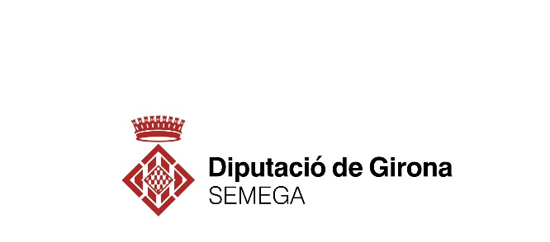

PERÍODE MIG DE PAGAMENT A PROVEÏDORS 2022
PERÍODE | Rati operacions pagades (dies) | Import pagaments realitzats (euros) | Rati operacions pendents (dies) | Import pagaments pendents (euros) | PMP (dies)
Gener 2022 | 33.43 | 20,928.38 | 30.98 | 15,258.29 | 32.40
Febrer 2022 | 33.64 | 10,095.62 | 25.83 | 17,640.66 | 28.67
Març 2022 | 43.73 | 11,552.48 | 27.50 | 15,215.98 | 34.50
Abril 2022 | 25.35 | 14,537.19 | 11.09 | 56,631.73 | 14.00
Maig 2022 | 35.01 | 49,840.64 | 28.92 | 16,108.29 | 33.52
Juny 2022 | 38.97 | 13,465.77 | 14.12 | 11,198.88 | 27.69
Juliol 2022 | 22.83 | 10,791.86 | 33.09 | 4,896.80 | 26.03
Agost 2022 | 24.46 | 9,249.76 | 14.33 | 10,812.43 | 19.00
Setembre 2022 | 27.42 | 9,355.28 | 13.72 | 11,104.58 | 19.98
Octubre 2022 | 16.82 | 45,996.07 | 13.31 | 10,808.19 | 16.15
Novembre 2022 | 23.89 | 9,843.42 | 14.47 | 12,601.77 | 18.60
Desembre 2022 | 23.95 | 11,700.48 | 3.76 | 39,697.79 | 8.36

